معمل الخياطة والتطريز
 | نوريد وتوصيل المواد الى سقطرى ومواقع المشروع | MYLP | HAD
 | Location: | SOCOTRA | (BoQ) training kit supplies for trainees for Sewing
NO. | Item Description | وصف البند | Unit | Quantity | Unit Cost $ | Total Cost $ | Remarks
 |  |  | الوحدة | الكميه | سعر الوحده $ | إجمالي السعر $ | ملاحظات
1 | Sewing machines (zigzag +regular) - DC / AC: By number: purchase and supply of excellent quality high-speed sewing machines, sewing speed 5500 stitches / min, maximum stitch length 4mm, bar needle bar 30.7mm It has an error screen. It is preferable to operates with two electricity systems, and alternative energy (battery). The presence of a light above the needle to verify the path Control of increasing and decreasing speed It can sew plain or zig zag and can be converted into embroidery. Provided that the sample is approved before the supply. | مكائن خياطة (زجزاج +تعادي) - نظامين كهرباء وبطارية: بالعدد : شراء وتوريد مكائن خياطة نوعية ممتازة عالية السرعة، سرعة الخياطة 5500 غرز / دقيقة، اقصى طول غرزة 4MM شريط الابرة الدماغية 30.7MM لديها شاشة لعرض الخطا. تعمل بنظامين كهرباء وطاقة بديلة (بطارية) يفضل. وجود ضوء فوق الابرىة لتقيق المسار التحكم في زيادة وخفض السرعة يمكنها الخياطة عادي او زجزاج ويمكن تحويلها تطريز , على ان يعتمد العينة قبل التوريد. | PCS | 84 |  | $- | 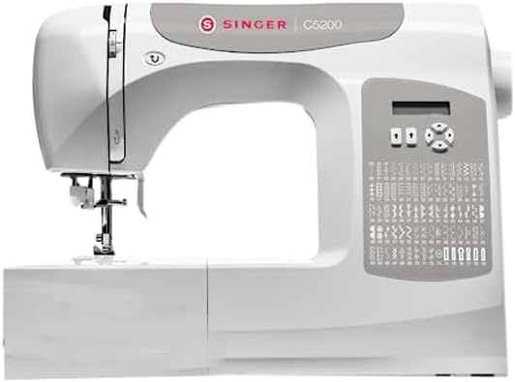
4 | Fabric Cutting scissors set: By number: buying and supplying Sewing Dressmaking Shear Tailor Fiber Cutting Scissors 8"+10"+12" -Long Last (Set of 3) Color: Stainless Steel Material: Steel Stainless, Stainless Steel + Plastic Blade Material: Stainless Steel Style: Professional The sample is approved before supply. | طقم مقصات قص الاقمشة: بالعدد : شراء وتوريد طقم مقصات اقمشة الخياطة بمقاس 8 بوصات + 10 بوصات + 12 بوصة - يدوم طويلًا (مجموعة من 3) اللون: ستانلس ستيل المواد: الفولاذ المقاوم للصدأ، الفولاذ المقاوم للصدأ + البلاستيك مادة الشفرة: الفولاذ المقاوم للصدأ النمط: احترافي على ان يتم اعتماد العينة قبل التوريد. | SET | 84 |  | $- | 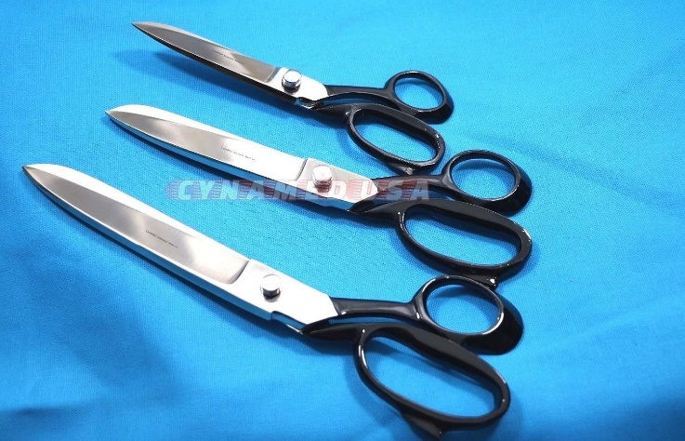
5 | Sewing machine needles: By number: the purchase and supply of sewing needles with numbers (11-14-16-18) of excellent quality, first class, and the sample is approved before supply. | : ابر مكائن خياطة بالعدد : شراء وتوريد ابر خياطة بارقامها (11 - 14 - 16 -18) نوعية ممتازة درجة اولى ويعتمد العينة قبل التوريد | PCS | 336 |  | $- | 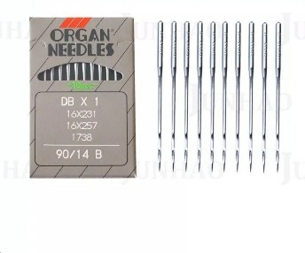
6 | Measuring tape: By number: the purchase and supply of an excellent grade Chinese measuring tape, the tape length: 150 cm / 60 inches, the width: 2 cm / 0.79 inches,. Provided that the sample is approved before supply. | اشرطة قياس : بالعدد : شراء وتوريد اشرطة قياس صينية درجة ممتازة ،طول الشريط: 150 سم/60 بوصة، العرض: 2 سم/0.79 بوصة، على ان يتم اعتماد العينة قبل التوريد. | PCS | 168 |  | $- | 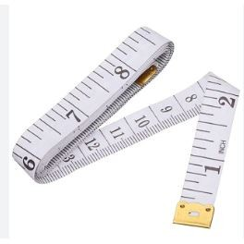
7 | Miscellaneous fabric: By number: buying and supplying fabrics (cotton - tartan - school cloth) (energy) length = 25 yards * 1 yard, provided that samples are approved before supply. | قماش منوع : بالعدد : شراء وتوريد اقمشة (قطن - تترون - قماش مدارس ) (طاقة ) طول = 25 ياردة *1 ياردة ، على ان يتم اعتماد العينات قبل التوريد . | PCS | 504 |  | $- | 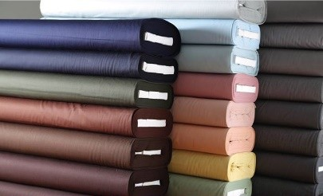 | 34.285714286 | #REF! | #REF!
8 | Sewing machine threads: By number: buying and supplying machine threads with numbers (12 colored threads / packet) of excellent quality, first class, provided that the sample is approved before supply. | خيوط مكائن خياطة : بالعدد : شراء وتوريد خيوط مكائن بارقامها (12 خيط ملون / باكت ) نوعية ممتازة درجة اولى على ان يتم اعتماد العينة قبل التوريد . | PCS | 420 |  | $- | 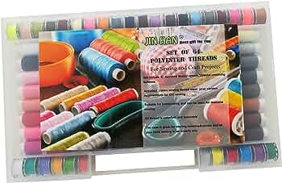
9 | Plastic hanger: By number: buying and supplying plastic hangers with a movable head to display products of excellent quality, provided that the sample is approved before supply. . | شماعات بلاستيكية : بالعدد : شراء وتوريد شماعات (معالق) بلاستيكية مع راس متحرك لعرض المنتجات نوعية ممتازة على ان يتم اعتماد العينة قبل التوريد. . | PCS | 840 |  | $-
 | TOTAL

